상품제안서
레빗 엣지USB메모리 | 상품코드: S00957

 |  |  |  |  |  |  | 02-713-8555 | www.synergygift.co.kr
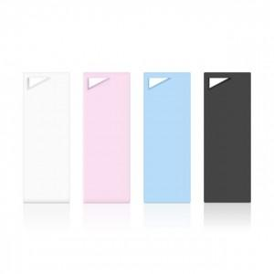

【상세/제작정보】 | <p><span style="background-color: rgb(255, 255, 255); font-family: dotum; font-size: 13px;">*재고 확인 문의 요망</span>​</p>

【인쇄/포장옵션】 | 풀칼라 / 포장지포장

【공급단가】 | 수량 | 100~ | 300~ | 500~ | 1,000~ | 2,000~
*VAT별도 | 8GB | 3,180원 | 3,130원 | 3,050원 | 2,970원 | 2,920원
 | 16GB | 3,630원 | 3,570원 | 3,490원 | 3,400원 | 3,340원
 | 32GB | 4,430원 | 4,360원 | 4,250원 | 4,140원 | 4,070원
 | 64GB | 5,000원 | 4,920원 | 4,800원 | 4,680원 | 4,600원

【상품 URL】 | https://www.synergygift.co.kr:443/src/goods_detail.php?gdno=18493

